注意事項
 |  | 支払い及び申請についての注意事項

①申請書を記入する場合は入らないシートは削除してお使いください。
②例が記入してある場合や見本写真がある場合は削除してください。
③全空連番号は申請中は受付けませんので必ず全空連申請後、会員ページより会員証の写しを写メして添付してください。
④申請は道場長もしくは申請担当者が責任をもって記入し支払証に道場名、責任者名、項目を書いて支払いをお願い致します。
⑤個人ごとの申請は受け付けませんので必ず道場・学校ごと申請をして、追加がある場合は同じ申請書に追加して再申し込みすること。
⑥支払いを個人にて支払うのは厳禁！！必ず道場・学校ごと、まとめて支払いをしてわかりやすいようにしてください。
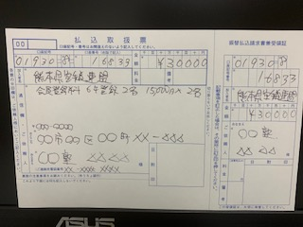

⑦申請はエクセルデータ送付を基本とします。登録作業での名前間違い等を防ぐためです。、ご協力をお願いします。
エクセルシートにすべて収まるようにできる限りPDFデータを使わずにお願い致します。

 | ▼ホームページ投稿をお願い致します。▼届かない場合は県連メールにお願い致します。
 | 申請書は【Excelデータ】で添付、【PDF】での投稿は禁止 データ容量に注意 2Mまでに収まるように！
 | 添付書類でエクセルデータと別にPDFデータを送付するのはできる限りさけエクセルデータ1つに収まるようにお願い致します。
 | 県連メールアドレス’ karate.k@abelia.ocn.ne.jp 基本HPでの投稿を厳守ください
 | に送られると、宮﨑、矢野に自動的に転送されます。

 | 申請書の原本控え（支払い証含む）は必ず保管をお願い致します。
 | 申請不備などで証明の為、再提出してもらう場合がありますのでご注意をお願い致します。
 | 証明が出来ない場合は再度申し込みとなります。

